初期設定
初期設定
1st page
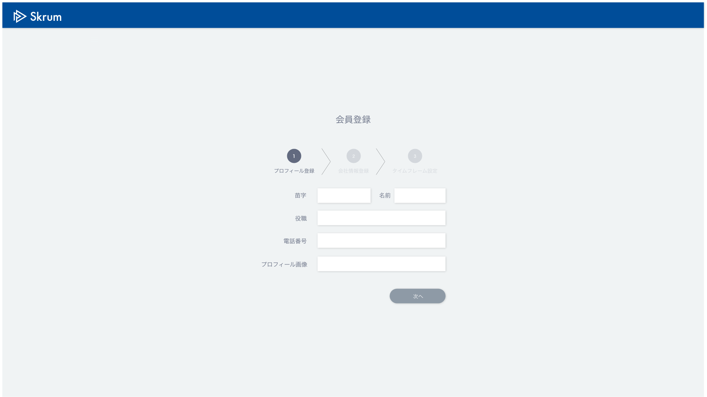

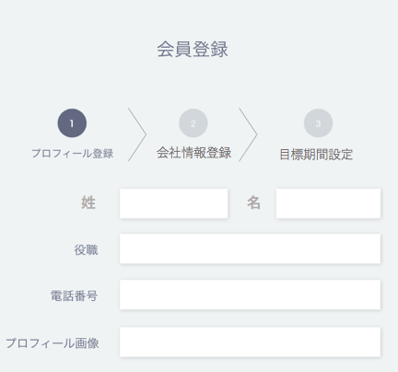

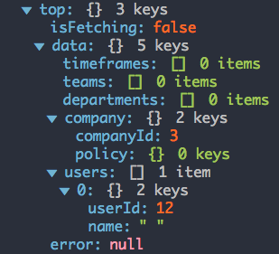

Folder explorer wil open when you click here and the image path will be reflected on the right side after a user choose an image.

会社情報登録
目標期間設定

姓
名


ファイル選択
選択されていません

This page is displayed only when "name" field doesn't exist in "company".
Validation error message is shown around here with red characters.

2nd page
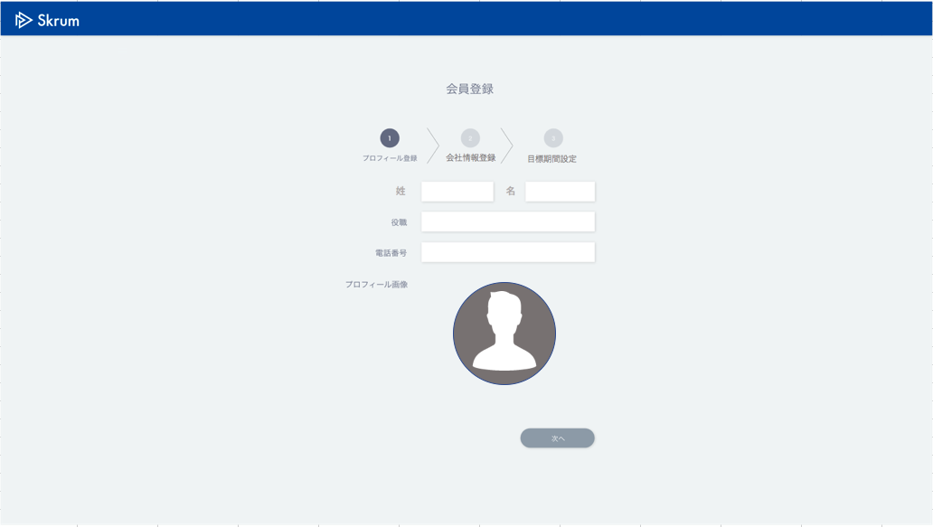

会社プロフィール画像
会社プロフィール画像

Move to another page (page No.3).

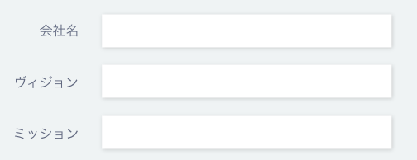

会社プロフィール画像
ファイル選択
選択されていません

デフォルト公開種別設定
全体公開
全てのユーザに目標が公開されます。
・「全体公開」→ defaultDisclosureType="1"
・「グループ公開」→ defaultDisclosureType="2"
・「管理者公開」→ defaultDisclosureType="3"
・「グループ管理者公開」→ defaultDisclosureType="4"
default
グループ公開
所属するグループメンバーのみに目標が公開されます。（スーパー管理者は閲覧可能）

管理者公開
全ての管理者のみに目標が公開されます。（スーパー管理者は閲覧可能）

グループ管理者公開
所属するグループの管理者のみに目標が公開されます。（スーパー管理者は閲覧可能）

Validation error message is shown around here with red characters.

3rd page
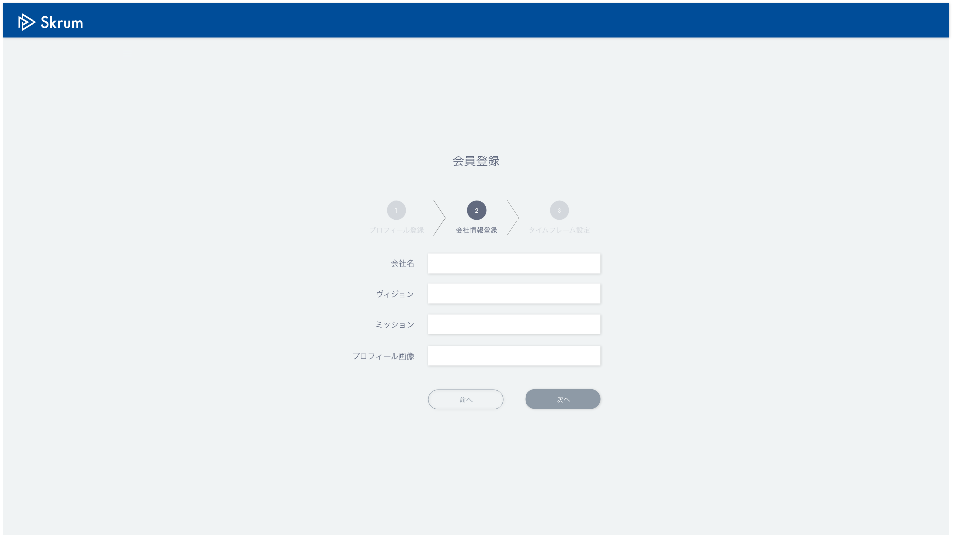

Dropdown list.
・「1年ごと」→ cycleType="4"
・「6ヶ月ごと」→ cycleType="3"
・「3ヶ月ごと」→ cycleType="2"
・「1ヶ月ごと」→ cycleType="1"
・「カスタム設定」

default
customFlg=false

2
3
customFlg=true

This input form is activated only when "カスタム設定" is chosen in "目標期間サイクル".
These 2 input forms are activated only when "カスタム設定" is chosen in "目標期間サイクル".
目標期間サイクル

目標期間名
開始日

終了日

登録

Use API AC0101 in throwing API.
ex.)
v1/companies/1/establish.json
METHOD: POST
[Request Json Schema]
(In case that "customFlg" is false.)
{
"user": {
"lastName": "田澤",
"firstName": "尚治",
"position": "社長",
"phoneNumber": "090-2323-2323"
},
"company": {
"name": "株式会社Skrum",
"vision": "組織で働く全ての人が自己実現できる社会を創る",
"mission": "働く人に喜びを与え、企業の生産性を最大化させる",
"defaultDisclosureType": "1"
},
"timeframe": {
"customFlg": false,
"cycleType": "2",
"startDate": "2017-04-01T00:00:00Z"
}
}
(In case that "customFlg" is true.)
{
"user": {
"lastName": "田澤",
"firstName": "尚治",
"position": "社長",
"phoneNumber": "090-2323-2323"
},
"company": {
"name": "株式会社Skrum",
"vision": "組織で働く全ての人が自己実現できる社会を創る",
"mission": "働く人に喜びを与え、企業の生産性を最大化させる",
"defaultDisclosureType": "2"
},
"timeframe": {
"customFlg": true,
"startDate": "2017-04-01T00:00:00Z",
"endDate": "2017-06-30T00:00:00Z",
"timeframeName": "タイムフレーム名"
}
}

